关系图
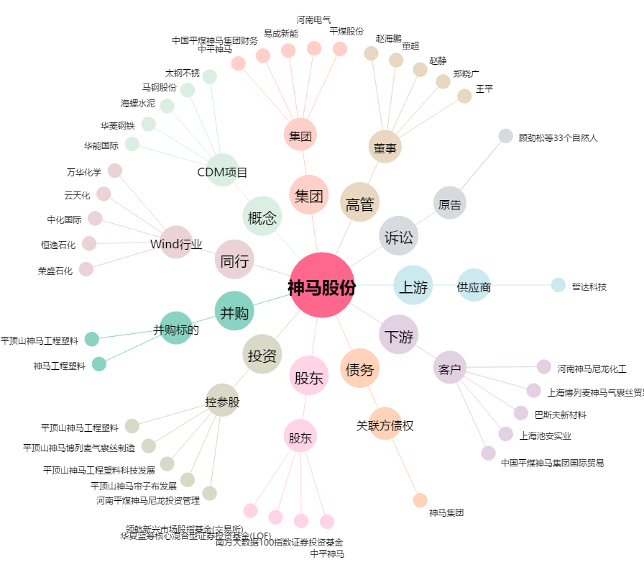
神马股份[600810.SH] - 关系概览图

